Feuil1
À L'ATTENTION DE TOUT LE PERSONNEL SOIGNANT ET DES PROFESSIONNELS

Activités de prévention et de traitement du déconditionnement

Thématique du mois de février

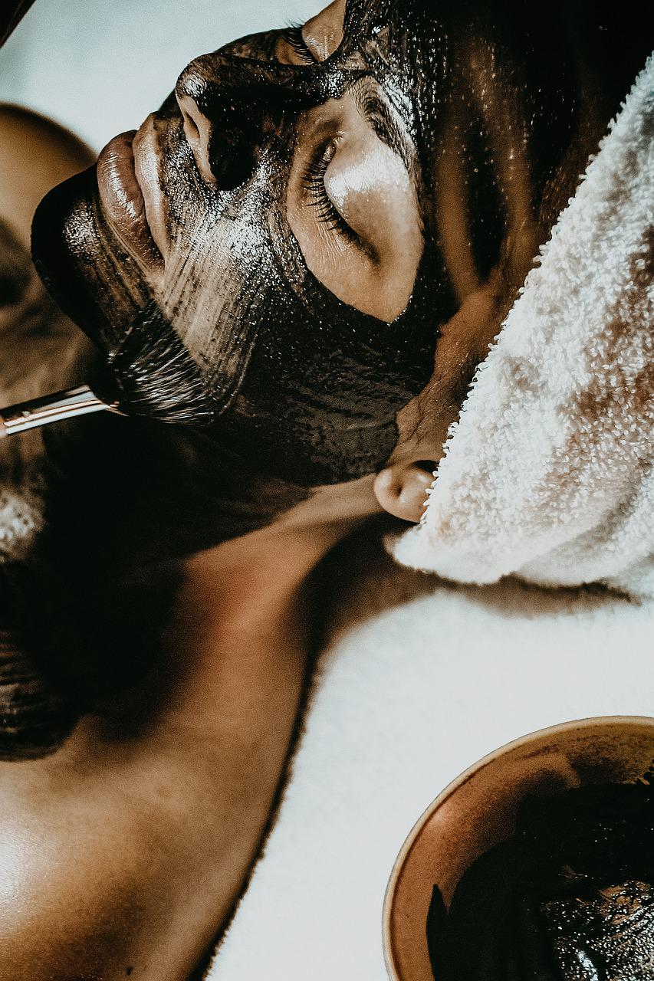

Prendre soin de soi

Types d'activités suggérées pour la thématique mensuelle

Manucure

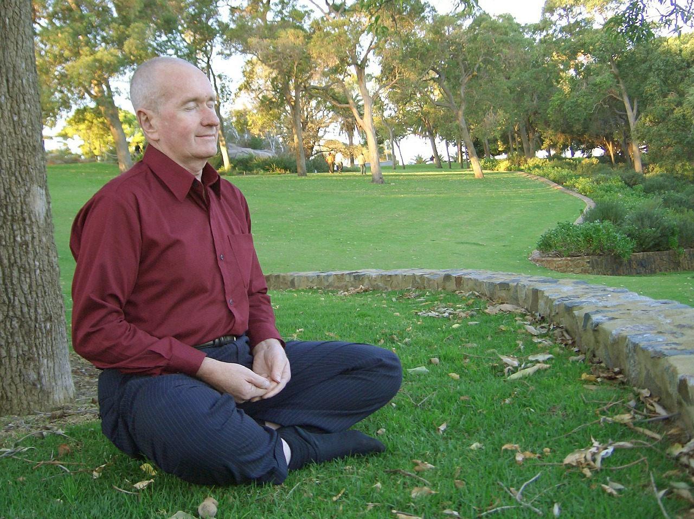
Coiffure, mise en pli

Maquillage


Massage des mains, des épaules et bras

Épilation

Soins esthétiques pour usagers (ex : masque de beauté)

Moment bain transformé en moment « spa »

Activités de loisirs en lien avec la thématique mensuelle

Implication des PAB et ADS pour accomplir des activités de loisirs en lien avec la thématique

Repas thématique de Saint-Valentin

Activités de yoga, détente, méditation

Salon de beauté

Merci de collaborer au maintien des acquis des usagers
et ainsi leur permettre de maintenir leur autonomie et leurs capacités
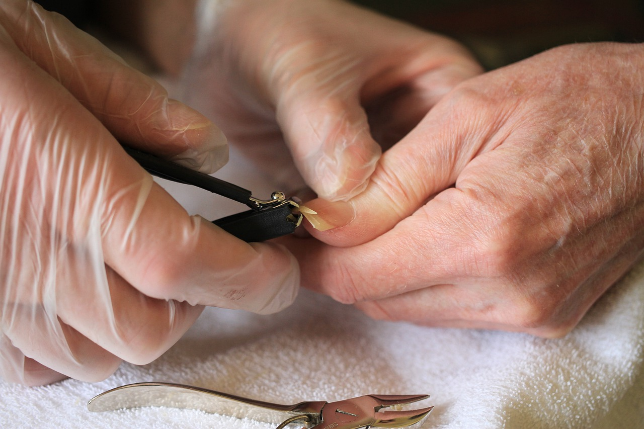
Merci de votre travail d'équipe!

"Quand l'amour grandit en toi, la beauté fait de même. Car l'amour est la beauté de l'âme" St-Augustin

